TCO_Lab_Previo
Selecciona únicamente el nombre del curso que quieres ver su diseño curricular.
Que se impartio el en Curso Previo el Segundo Semestre 2025

Nombre del Curso | Organización de Lenguajes y Compiladores 2
Codigo del Curso | 781 |  |  |  |  | 781 - Organización de Lenguajes y Compiladores 2

No | Competencia | Unidad | Tema | Subtema | Mes | Semana
1 | El estudiante comprende las fases de un compilador a través de diagramas de flujo y modelos teóricos con ejemplos de compilación real en lenguajes como C, Go o Java. | 1 | Fases de la compilación | Motivaciones para estudiar compiladores | Julio | 1
2 | El estudiante comprende las fases de un compilador a través de diagramas de flujo y modelos teóricos con ejemplos de compilación real en lenguajes como C, Go o Java. | 1 | Fases de la compilación | Recomendaciones para el curso | Julio | 1
3 | El estudiante evalúa el desempeño de cada fase del compilador a través de métricas de tiempo y uso de memoria para comparar implementaciones como GCC vs. Clang | 1 | Fases de la compilación | ¿Qué es un compilador? | Julio | 1
4 | El estudiante utiliza herramientas generadoras de lexers y parsers tales como Flex, Bison y ANTLR en proyectos de análisis léxico y sintáctico | 1 | Fases de la compilación | Análisis Léxico | Julio | 1
5 | El estudiante explica la eliminación de recursión por la izquierda con ejemplos paso a paso para preparar gramáticas para análisis sintáctico | 1 | Fases de la compilación | Análisis Sintáctico | Julio | 1
6 | El estudiante evalúa el desempeño de cada fase del compilador a través de métricas de tiempo y uso de memoria para comparar implementaciones como GCC vs. Clang | 1 | Fases de la compilación | Análisis Semántico | Julio | 1
7 | El estudiante comprende las fases de un compilador a través de diagramas de flujo y modelos teóricos con ejemplos de compilación real en lenguajes como C, Go o Java. | 1 | Fases de la compilación | Compilar vs Interpretar vs Transpilar | Julio | 1
8 | El estudiante comprende las fases de un compilador a través de diagramas de flujo y modelos teóricos con ejemplos de compilación real en lenguajes como C, Go o Java. | 1 | Interpretación de instruciones básicas | Repaso de fases del compilador | Julio | 2
9 | El estudiante utiliza herramientas generadoras de lexers y parsers tales como Flex, Bison y ANTLR en proyectos de análisis léxico y sintáctico | 1 | Interpretación de instruciones básicas | Precedecia de operadores | Julio | 2
10 | El estudiante utiliza herramientas generadoras de lexers y parsers tales como Flex, Bison y ANTLR en proyectos de análisis léxico y sintáctico | 1 | Interpretación de instruciones básicas | Calculadora Básica | Julio | 2
11 | El estudiante comprende las fases de un compilador a través de diagramas de flujo y modelos teóricos con ejemplos de compilación real en lenguajes como C, Go o Java. | 1 | Interpretación de instruciones básicas | Acciones Semánticas | Julio | 2
12 | El estudiante explica la eliminación de recursión por la izquierda con ejemplos paso a paso para preparar gramáticas para análisis sintáctico | 1 | Interpretación de instruciones básicas | Tipos de analizadores sintácticos | Julio | 2
13 | El estudiante comprende las fases de un compilador a través de diagramas de flujo y modelos teóricos con ejemplos de compilación real en lenguajes como C, Go o Java. | 1 | Manejo de entornos dentro del intérprete | Patron Visitor | Julio | 3
14 | El estudiante utiliza herramientas generadoras de lexers y parsers tales como Flex, Bison y ANTLR en proyectos de análisis léxico y sintáctico | 1 | Manejo de entornos dentro del intérprete | Tabla de simbolos | Julio | 3
15 | El estudiante comprende las fases de un compilador a través de diagramas de flujo y modelos teóricos con ejemplos de compilación real en lenguajes como C, Go o Java. | 1 | Manejo de entornos dentro del intérprete | Parent Pointer Tree | Julio | 3
16 | El estudiante comprende las fases de un compilador a través de diagramas de flujo y modelos teóricos con ejemplos de compilación real en lenguajes como C, Go o Java. | 1 | Manejo de entornos dentro del intérprete | Declaraciones | Julio | 3
17 | El estudiante comprende las fases de un compilador a través de diagramas de flujo y modelos teóricos con ejemplos de compilación real en lenguajes como C, Go o Java. | 1 | Manejo de entornos dentro del intérprete | Asignaciones | Julio | 3
18 | El estudiante comprende las fases de un compilador a través de diagramas de flujo y modelos teóricos con ejemplos de compilación real en lenguajes como C, Go o Java. | 1 | Estructuras cíclicas y de control de flujo | Lenguajes Turing Completos | Julio | 4
19 | El estudiante utiliza herramientas generadoras de lexers y parsers tales como Flex, Bison y ANTLR en proyectos de análisis léxico y sintáctico | 1 | Estructuras cíclicas y de control de flujo | Estructuras de control | Julio | 4
20 | El estudiante utiliza herramientas generadoras de lexers y parsers tales como Flex, Bison y ANTLR en proyectos de análisis léxico y sintáctico | 1 | Estructuras cíclicas y de control de flujo | Ciclos | Julio | 4
21 | El estudiante utiliza herramientas generadoras de lexers y parsers tales como Flex, Bison y ANTLR en proyectos de análisis léxico y sintáctico | 1 | Estructuras cíclicas y de control de flujo | Sentencias de transferencia | Julio | 4
22 | El estudiante utiliza herramientas generadoras de lexers y parsers tales como Flex, Bison y ANTLR en proyectos de análisis léxico y sintáctico | 2 | Funciones y cerraduras en un intérprete | Funciones embebidas | Agosto | 5
23 | El estudiante utiliza herramientas generadoras de lexers y parsers tales como Flex, Bison y ANTLR en proyectos de análisis léxico y sintáctico | 2 | Funciones y cerraduras en un intérprete | Funciones foráneas | Agosto | 5
24 | El estudiante utiliza herramientas generadoras de lexers y parsers tales como Flex, Bison y ANTLR en proyectos de análisis léxico y sintáctico | 2 | Funciones y cerraduras en un intérprete | Clousures | Agosto | 5
25 | El estudiante utiliza herramientas generadoras de lexers y parsers tales como Flex, Bison y ANTLR en proyectos de análisis léxico y sintáctico | 2 | Funciones y cerraduras en un intérprete | Resolución de variables | Agosto | 5
26 | El estudiante utiliza herramientas generadoras de lexers y parsers tales como Flex, Bison y ANTLR en proyectos de análisis léxico y sintáctico | 2 | Funciones y cerraduras en un intérprete | Hoisting | Agosto | 5
27 | El estudiante comprende las fases de un compilador a través de diagramas de flujo y modelos teóricos con ejemplos de compilación real en lenguajes como C, Go o Java. | 2 | Funciones y cerraduras en un intérprete | Call Stack | Agosto | 5
28 | El estudiante comprende las fases de un compilador a través de diagramas de flujo y modelos teóricos con ejemplos de compilación real en lenguajes como C, Go o Java. | 2 | Programación orientada a objetos en un intérprete | Clases y Objetos | Agosto | 6
29 | El estudiante comprende las fases de un compilador a través de diagramas de flujo y modelos teóricos con ejemplos de compilación real en lenguajes como C, Go o Java. | 2 | Programación orientada a objetos en un intérprete | Prototipos | Agosto | 6
30 | El estudiante comprende las fases de un compilador a través de diagramas de flujo y modelos teóricos con ejemplos de compilación real en lenguajes como C, Go o Java. | 2 | Programación orientada a objetos en un intérprete | Constructores | Agosto | 6
31 | El estudiante comprende las fases de un compilador a través de diagramas de flujo y modelos teóricos con ejemplos de compilación real en lenguajes como C, Go o Java. | 2 | Programación orientada a objetos en un intérprete | Sobrecarga de métodos | Agosto | 6
32 | El estudiante analiza representaciones intermedias de código mediante código de tres direcciones para identificar oportunidades de optimización | 2 | Representaciones intermedias y generación de código | Código de 3 direcciones | Agosto | 7
33 | El estudiante analiza representaciones intermedias de código mediante código de tres direcciones para identificar oportunidades de optimización | 2 | Representaciones intermedias y generación de código | Bytecode | Agosto | 7
34 | El estudiante analiza representaciones intermedias de código mediante código de tres direcciones para identificar oportunidades de optimización | 2 | Representaciones intermedias y generación de código | Assembly: RISC-V | Agosto | 7
35 | El estudiante analiza representaciones intermedias de código mediante código de tres direcciones para identificar oportunidades de optimización | 2 | Tipos primitivos a bajo nivel | Tipos enteros | Agosto | 7
36 | El estudiante analiza representaciones intermedias de código mediante código de tres direcciones para identificar oportunidades de optimización | 2 | Tipos primitivos a bajo nivel | Representación de punto flotante | Agosto | 7
37 | El estudiante analiza representaciones intermedias de código mediante código de tres direcciones para identificar oportunidades de optimización | 2 | Tipos primitivos a bajo nivel | Char | Agosto | 7
38 | El estudiante analiza representaciones intermedias de código mediante código de tres direcciones para identificar oportunidades de optimización | 2 | Tipos primitivos a bajo nivel | Strings | Agosto | 7
39 | El estudiante genera código de bajo nivel y ensamblador a partir de plantillas de generación y asignación de registros considerando convenciones de llamada y optimización de registros | 3 | Entornos, variables globales y locales en un compilador | Tabla de simbolos | Septiembre | 8
40 | El estudiante genera código de bajo nivel y ensamblador a partir de plantillas de generación y asignación de registros considerando convenciones de llamada y optimización de registros | 3 | Entornos, variables globales y locales en un compilador | Manejo del stack para variables locales | Septiembre | 8
41 | El estudiante genera código de bajo nivel y ensamblador a partir de plantillas de generación y asignación de registros considerando convenciones de llamada y optimización de registros | 3 | Entornos, variables globales y locales en un compilador | Resolucion de variables | Septiembre | 8
42 | El estudiante genera código de bajo nivel y ensamblador a partir de plantillas de generación y asignación de registros considerando convenciones de llamada y optimización de registros | 3 | Traducción de estructuras de control en un compilador | Etiquetas | Septiembre | 8
43 | El estudiante genera código de bajo nivel y ensamblador a partir de plantillas de generación y asignación de registros considerando convenciones de llamada y optimización de registros | 3 | Traducción de estructuras de control en un compilador | Saltos condicionales | Septiembre | 8
44 | El estudiante genera código de bajo nivel y ensamblador a partir de plantillas de generación y asignación de registros considerando convenciones de llamada y optimización de registros | 3 | Traducción de estructuras de control en un compilador | Saltos incondicionales | Septiembre | 8
45 | El estudiante genera código de bajo nivel y ensamblador a partir de plantillas de generación y asignación de registros considerando convenciones de llamada y optimización de registros | 3 | Traducción de funciones de primera clase en un compilador | Paso de argumentos | Septiembre | 9
46 | El estudiante analiza representaciones intermedias de código mediante código de tres direcciones para identificar oportunidades de optimización | 3 | Traducción de funciones de primera clase en un compilador | Call Frames | Septiembre | 9
47 | El estudiante genera código de bajo nivel y ensamblador a partir de plantillas de generación y asignación de registros considerando convenciones de llamada y optimización de registros | 3 | Traducción de funciones de primera clase en un compilador | Valores de retorno | Septiembre | 9
48 | El estudiante analiza representaciones intermedias de código mediante código de tres direcciones para identificar oportunidades de optimización | 3 | Programación orientada a objetos en un compilador | Propiedades | Septiembre | 9
49 | El estudiante genera código de bajo nivel y ensamblador a partir de plantillas de generación y asignación de registros considerando convenciones de llamada y optimización de registros | 3 | Programación orientada a objetos en un compilador | Métodos | Septiembre | 10
50 | El estudiante aplica técnicas de optimización de código como optimización local y global para reducir tamaño de código y mejorar rendimiento | 3 | Programación orientada a objetos en un compilador | Manejo del heap | Septiembre | 10
51 | El estudiante aplica técnicas de optimización de código como optimización local y global para reducir tamaño de código y mejorar rendimiento | 4 | Optimización de código | Eliminación de código muerto | Octubre | 10
52 | El estudiante aplica técnicas de optimización de código como optimización local y global para reducir tamaño de código y mejorar rendimiento | 4 | Optimización de código | Propagación de constantes | Octubre | 10
53 | El estudiante aplica técnicas de optimización de código como optimización local y global para reducir tamaño de código y mejorar rendimiento | 4 | Optimización de código | Optmización de bucles | Octubre | 11
54 | El estudiante aplica técnicas de optimización de código como optimización local y global para reducir tamaño de código y mejorar rendimiento | 4 | Optimización de código | Simplificación Algebraica | Octubre | 11
55 | El estudiante aplica técnicas de optimización de código como optimización local y global para reducir tamaño de código y mejorar rendimiento | 4 | Optimización de código | Optimización de saltos condicionales | Octubre | 11
56 | El estudiante aplica técnicas de optimización de código como optimización local y global para reducir tamaño de código y mejorar rendimiento | 4 | Recolección de basura | Garbage Collection | Octubre | 11
57 | El estudiante aplica técnicas de optimización de código como optimización local y global para reducir tamaño de código y mejorar rendimiento | 4 | Recolección de basura | Memory Leaks | Octubre | 11

Diseño_Lab_Post
Selecciona únicamente el nombre del curso que quieres ver su diseño curricular.
Que se impartio el en Curso Posterior el Segundo Semestre 2025

Nombre del Curso | Inteligencia Artificial 2
Codigo del Curso | Código no encontrado |  |  |  |  | Código no encontrado - Inteligencia Artificial 2

No | Competencia | Unidad | Tema | Subtema | Mes | Semana
#N/A

Competencias_1re_Sem_2026
Competencias que se formaran en el Primer Semestre 2026

Competencias relacionadas al perfil del egresado (Especifica) |  |  |  |  |  | Competencias relacionadas al perfil del egresado (General)
1 | Aplica los conocimientos de su disciplina en la elaboración, fundamentación y defensa de argumentos para prevenir y resolver problemas complejos en su campo profesional, identificando y aplicando innovaciones. |  |  |  |  | 1 | Aplica principios básicos de ingeniería, ciencias de computación y sistemas de información y comunicación, en la formulación y resolución adecuada de problemas complejos.
2 | Identifica oportunidades y riesgos para la innovación y adaptación de conocimientos y tecnologías para resolver problemas. |  |  |  |  | 2 | Aplica estándares de calidad, eficiencia y seguridad en la implementación adecuada de soluciones de software, hardware y TIC en general.
3 | Demuestra pensamiento crítico, actitud investigativa y rigor analítico en el planteamiento y la resolución de problemas complejos. |  |  |  |  | 3 | Maneja e Interpreta adecuadamente datos masivos, sean estos estructurados o no estructurados, facilitando su visualización e interpretación de forma eficaz en apoyo a la toma de decisiones.

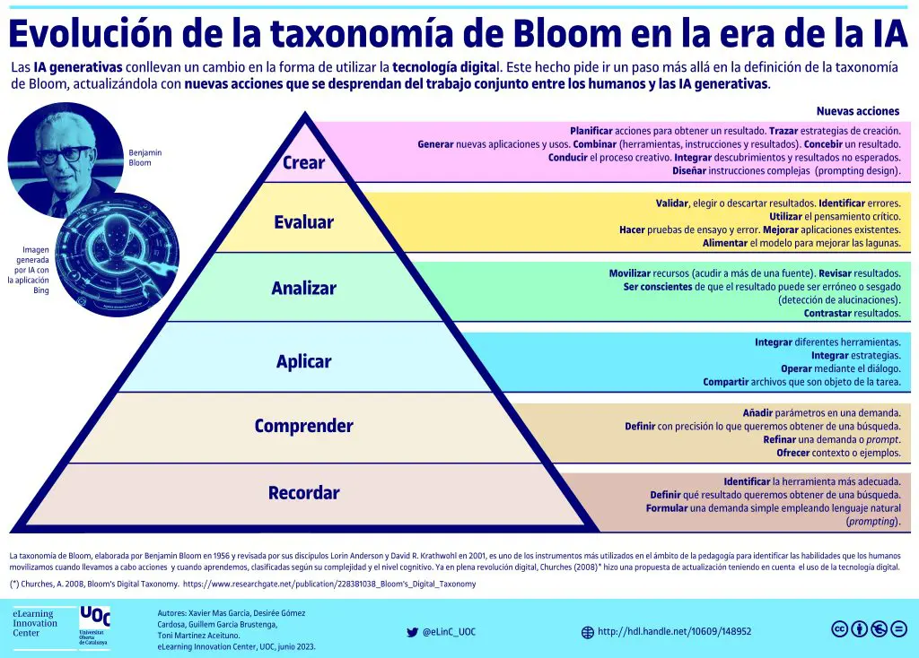
No | Tipo | Verbo en Presente | Objeto de la acción | [Palabras conectoreas] Herramientas o metodología | [Palabras conectoreas] Condiciones específicas |  | Nivel
1 | General | mejora | la eficiencia y realismo en simulaciones robóticas | mediante ajuste de parámetros, uso de bibliotecas de control y pruebas iterativas | para aumentar la precisión, eficiencia y realismo de entornos virtuales |  | Crear
 | mejora la eficiencia y realismo en simulaciones robóticas mediante ajuste de parámetros, uso de bibliotecas de control y pruebas iterativas para aumentar la precisión, eficiencia y realismo de entornos virtuales
2 | General | Integra | fundamentos de lógica, realidad aumentada y simulación robótica | mediante el uso de entornos de desarrollo | para resolver problemas relacionados a inferencia, interacción digital y simulación de comportamientos autónomos |  | Analizar
 | Integra fundamentos de lógica, realidad aumentada y simulación robótica mediante el uso de entornos de desarrollo para resolver problemas relacionados a inferencia, interacción digital y simulación de comportamientos autónomos
3 | Especifica | implementa | soluciones de inteligencia artificial | empleando técnicas de inferencia lógica, diseño de entornos virtuales y control de robots | en distintos escenarios de optimización, clasificación y toma de decisiones |  | Aplicar
 | implementa soluciones de inteligencia artificial empleando técnicas de inferencia lógica, diseño de entornos virtuales y control de robots en distintos escenarios de optimización, clasificación y toma de decisiones
4 | Especifica | desarrolla | hechos, reglas, expresiones y predicados recursivos | mediante el uso de cláusulas, ciclos, listas, unificación y cortes en Prolog | para modelar bases de conocimiento y resolver problemas de inferencia lógica |  | Crear
 | desarrolla hechos, reglas, expresiones y predicados recursivos mediante el uso de cláusulas, ciclos, listas, unificación y cortes en Prolog para modelar bases de conocimiento y resolver problemas de inferencia lógica
5 | Especifica | evalúa | plataformas de realidad aumentada | usando criterios de compatibilidad, usabilidad y eficiencia | bajo escenarios de prueba en dispositivos móviles y navegadores web |  | Analizar
 | evalúa plataformas de realidad aumentada usando criterios de compatibilidad, usabilidad y eficiencia bajo escenarios de prueba en dispositivos móviles y navegadores web
6 | Especifica | crea | aplicaciones de realidad aumentada con contenido digital interactivo | mediante el uso de bibliotecas y técnicas de diseño de experiencias | para integrar información virtual en el mundo real de forma efectiva y funcional |  | Crear
 | crea aplicaciones de realidad aumentada con contenido digital interactivo mediante el uso de bibliotecas y técnicas de diseño de experiencias para integrar información virtual en el mundo real de forma efectiva y funcional
7 | Especifica | integra | diseños 2D y 3D de robots | la eficiencia y realismo en simulaciones robóticas | para aumentar la precisión, eficiencia y realismo de entornos virtuales |  | Crear
 | integra diseños 2D y 3D de robots la eficiencia y realismo en simulaciones robóticas para aumentar la precisión, eficiencia y realismo de entornos virtuales

